Sheet1
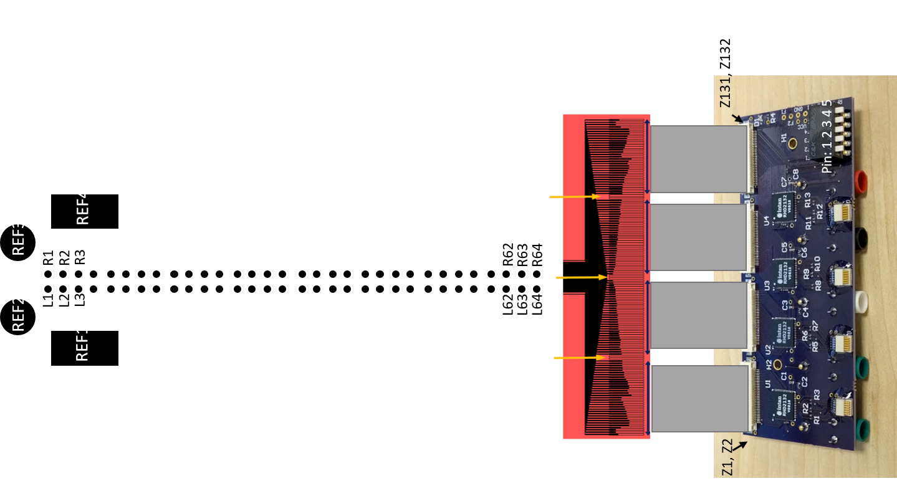
Origin
Software | ZIF# | Electrode | X-Pos (um) | Y-Pos (um) | Area (mm2) | Impedance | Notes
 | Z1 | REF1 | 0 |  | 0.0019625 |  | RefSwitch: Position 1 Down
 | Z2 | REF2 | 0 |  | 0.0019625 |  | RefSwitch: Position 2 Down
A-000 | Z3 | L1 or CH1 | 0 | 3150 | 0.0019625 |  | AuxSwitch: Position 1 Down (CH1) or Up (L1)
A-001 | Z4 | L2 or CH2 | 0 | 3100 | 0.0019625 |  | AuxSwitch: Position 1 Down (CH2) or Up (L2)
A-002 | Z5 | L3 | 0 | 3050 | 0.0019625
A-003 | Z6 | L4 | 0 | 3000 | 0.0019625
A-004 | Z7 | L5 | 0 | 2950 | 0.0019625
A-005 | Z8 | L6 | 0 | 2900 | 0.0019625
A-006 | Z9 | L7 | 0 | 2850 | 0.0019625
A-007 | Z10 | L8 | 0 | 2800 | 0.0019625
A-008 | Z11 | L9 | 0 | 2750 | 0.0019625
A-009 | Z12 | L10 | 0 | 2700 | 0.0019625
A-010 | Z13 | L11 | 0 | 2650 | 0.0019625
A-011 | Z14 | L12 | 0 | 2600 | 0.0019625
A-012 | Z15 | L13 | 0 | 2550 | 0.0019625
A-013 | Z16 | L14 | 0 | 2500 | 0.0019625
A-014 | Z17 | L15 | 0 | 2450 | 0.0019625
A-015 | Z18 | L16 | 0 | 2400 | 0.0019625
A-016 | Z19 | L17 | 0 | 2350 | 0.0019625
A-017 | Z20 | L18 | 0 | 2300 | 0.0019625
A-018 | Z21 | L19 | 0 | 2250 | 0.0019625
A-019 | Z22 | L20 | 0 | 2200 | 0.0019625
A-020 | Z23 | L21 | 0 | 2150 | 0.0019625
A-021 | Z24 | L22 | 0 | 2100 | 0.0019625
A-022 | Z25 | L23 | 0 | 2050 | 0.0019625
A-023 | Z26 | L24 | 0 | 2000 | 0.0019625
A-024 | Z27 | L25 | 0 | 1950 | 0.0019625
A-025 | Z28 | L26 | 0 | 1900 | 0.0019625
A-026 | Z29 | L27 | 0 | 1850 | 0.0019625
A-027 | Z30 | L28 | 0 | 1800 | 0.0019625
A-028 | Z31 | L29 | 0 | 1750 | 0.0019625
A-029 | Z32 | L30 | 0 | 1700 | 0.0019625
A-030 | Z33 | L31 | 0 | 1650 | 0.0019625
A-031 | Z34 | L32 | 0 | 1600 | 0.0019625
B-000 | Z35 | L33 | 0 | 1550 | 0.0019625
B-001 | Z36 | L34 | 0 | 1500 | 0.0019625
B-002 | Z37 | L35 | 0 | 1450 | 0.0019625
B-003 | Z38 | L36 | 0 | 1400 | 0.0019625
B-004 | Z39 | L37 | 0 | 1350 | 0.0019625
B-005 | Z40 | L38 | 0 | 1300 | 0.0019625
B-006 | Z41 | L39 | 0 | 1250 | 0.0019625
B-007 | Z42 | L40 | 0 | 1200 | 0.0019625
B-008 | Z43 | L41 | 0 | 1150 | 0.0019625
B-009 | Z44 | L42 | 0 | 1100 | 0.0019625
B-010 | Z45 | L43 | 0 | 1050 | 0.0019625
B-011 | Z46 | L44 | 0 | 1000 | 0.0019625
B-012 | Z47 | L45 | 0 | 950 | 0.0019625
B-013 | Z48 | L46 | 0 | 900 | 0.0019625
B-014 | Z49 | L47 | 0 | 850 | 0.0019625
B-015 | Z50 | L48 | 0 | 800 | 0.0019625
B-016 | Z51 | L49 | 0 | 750 | 0.0019625
B-017 | Z52 | L50 | 0 | 700 | 0.0019625
B-018 | Z53 | L51 | 0 | 650 | 0.0019625
B-019 | Z54 | L52 | 0 | 600 | 0.0019625
B-020 | Z55 | L53 | 0 | 550 | 0.0019625
B-021 | Z56 | L54 | 0 | 500 | 0.0019625
B-022 | Z57 | L55 | 0 | 450 | 0.0019625
B-023 | Z58 | L56 | 0 | 400 | 0.0019625
B-024 | Z59 | L57 | 0 | 350 | 0.0019625
B-025 | Z60 | L58 | 0 | 300 | 0.0019625
B-026 | Z61 | L59 | 0 | 250 | 0.0019625
B-027 | Z62 | L60 | 0 | 200 | 0.0019625
B-028 | Z63 | L61 | 0 | 150 | 0.0019625
B-029 | Z64 | L62 | 0 | 100 | 0.0019625
B-030 | Z65 | L63 | 0 | 50 | 0.0019625
B-031 | Z66 | L64 | 0 | 0 | 0.0019625 |  | Origin
C-000 | Z67 | R64 | 50 | 3150 | 0.0019625
C-001 | Z68 | R63 | 50 | 3100 | 0.0019625
C-002 | Z69 | R62 | 50 | 3050 | 0.0019625
C-003 | Z70 | R61 | 50 | 3000 | 0.0019625
C-004 | Z71 | R60 | 50 | 2950 | 0.0019625
C-005 | Z72 | R59 | 50 | 2900 | 0.0019625
C-006 | Z73 | R58 | 50 | 2850 | 0.0019625
C-007 | Z74 | R57 | 50 | 2800 | 0.0019625
C-008 | Z75 | R56 | 50 | 2750 | 0.0019625
C-009 | Z76 | R55 | 50 | 2700 | 0.0019625
C-010 | Z77 | R54 | 50 | 2650 | 0.0019625
C-011 | Z78 | R53 | 50 | 2600 | 0.0019625
C-012 | Z79 | R52 | 50 | 2550 | 0.0019625
C-013 | Z80 | R51 | 50 | 2500 | 0.0019625
C-014 | Z81 | R50 | 50 | 2450 | 0.0019625
C-015 | Z82 | R49 | 50 | 2400 | 0.0019625
C-016 | Z83 | R48 | 50 | 2350 | 0.0019625
C-017 | Z84 | R47 | 50 | 2300 | 0.0019625
C-018 | Z85 | R46 | 50 | 2250 | 0.0019625
C-019 | Z86 | R45 | 50 | 2200 | 0.0019625
C-020 | Z87 | R44 | 50 | 2150 | 0.0019625
C-021 | Z88 | R43 | 50 | 2100 | 0.0019625
C-022 | Z89 | R42 | 50 | 2050 | 0.0019625
C-023 | Z90 | R41 | 50 | 2000 | 0.0019625
C-024 | Z91 | R40 | 50 | 1950 | 0.0019625
C-025 | Z92 | R39 | 50 | 1900 | 0.0019625
C-026 | Z93 | R38 | 50 | 1850 | 0.0019625
C-027 | Z94 | R37 | 50 | 1800 | 0.0019625
C-028 | Z95 | R36 | 50 | 1750 | 0.0019625
C-029 | Z96 | R35 | 50 | 1700 | 0.0019625
C-030 | Z97 | R34 | 50 | 1650 | 0.0019625
C-031 | Z98 | R33 | 50 | 1600 | 0.0019625
D-000 | Z99 | R32 | 50 | 1550 | 0.0019625
D-001 | Z100 | R31 | 50 | 1500 | 0.0019625
D-002 | Z101 | R30 | 50 | 1450 | 0.0019625
D-003 | Z102 | R29 | 50 | 1400 | 0.0019625
D-004 | Z103 | R28 | 50 | 1350 | 0.0019625
D-005 | Z104 | R27 | 50 | 1300 | 0.0019625
D-006 | Z105 | R26 | 50 | 1250 | 0.0019625
D-007 | Z106 | R25 | 50 | 1200 | 0.0019625
D-008 | Z107 | R24 | 50 | 1150 | 0.0019625
D-009 | Z108 | R23 | 50 | 1100 | 0.0019625
D-010 | Z109 | R22 | 50 | 1050 | 0.0019625
D-011 | Z110 | R21 | 50 | 1000 | 0.0019625
D-012 | Z111 | R20 | 50 | 950 | 0.0019625
D-013 | Z112 | R19 | 50 | 900 | 0.0019625
D-014 | Z113 | R18 | 50 | 850 | 0.0019625
D-015 | Z114 | R17 | 50 | 800 | 0.0019625
D-016 | Z115 | R16 | 50 | 750 | 0.0019625
D-017 | Z116 | R15 | 50 | 700 | 0.0019625
D-018 | Z117 | R14 | 50 | 650 | 0.0019625
D-019 | Z118 | R13 | 50 | 600 | 0.0019625
D-020 | Z119 | R12 | 50 | 550 | 0.0019625
D-021 | Z120 | R11 | 50 | 500 | 0.0019625
D-022 | Z121 | R10 | 50 | 450 | 0.0019625
D-023 | Z122 | R9 | 50 | 400 | 0.0019625
D-024 | Z123 | R8 | 50 | 350 | 0.0019625
D-025 | Z124 | R7 | 50 | 300 | 0.0019625
D-026 | Z125 | R6 | 50 | 250 | 0.0019625
D-027 | Z126 | R5 | 50 | 200 | 0.0019625
D-028 | Z127 | R4 | 50 | 150 | 0.0019625
D-029 | Z128 | R3 | 50 | 100 | 0.0019625
D-030 | Z129 | R2 | 50 | 50 | 0.0019625
D-031 | Z130 | R1 | 50 | 0 | 0.0019625
 | Z131 | REF3 |  |  |  |  | RefSwitch: Position 3 Down
 | Z132 | REF4 |  |  |  |  | RefSwitch: Position 4 Down

